信用交易
融资融券市场交易数据统计(2024-01-25)

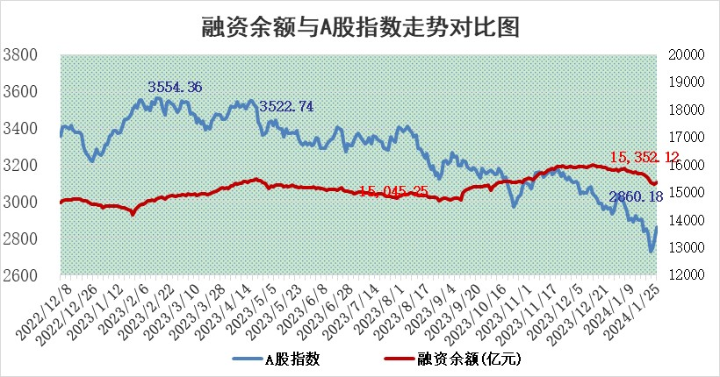
标的证券 | 融资融券余额（亿元） | 融资余额（亿元） | 融券余额（亿元） | 融资买入额（亿元） | 融资融券规模变化（亿元） | 融资余额增幅(‰) | 融券余额增幅(%)
统计数据 | 16,069.27 | 15,352.12 | 705.36 | 732.94 | 56.83 | 2.66 | 2.31

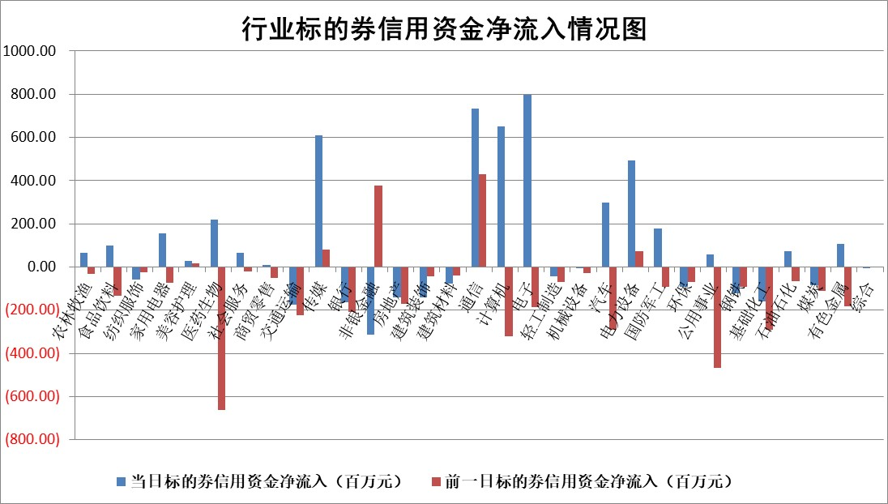

 |  |  |  |  |  |  |  | 2

标的基金代码 | 标的基金简称 | 融资余额/市值(%) | 融资余额增幅(%) | 融资买入额/成交金额(%) | （融资余额净增额-融券余额净增额）/市值(‱) | 融券余额降幅(%) | ABS[（融资余额净增额-融券余额净增额）/市值净增额-1](%)
159902 | 华夏中小板ETF | 0.00 | 0.00 | 0.00 | 0.00 | 0.00 | 100.00
159915 | 易方达创业板ETF | 4.93 | 2.80 | 202130.53 | 17.14 | 27.26 | 94.77
159919 | 嘉实沪深300ETF | 1.82 | -0.11 | 7.08 | -0.36 | -6.22 | 100.16
159920 | 华夏恒生ETF | 61.44 | -0.18 | 12.42 | -11.37 | -3.26 | 103.40
159922 | 嘉实中证500ETF | 0.86 | -10.50 | 2.09 | -16.71 | -2.81 | 103.71
159925 | 南方沪深300ETF | 0.29 | -6.20 | 0.15 | -4.39 | -1.82 | 101.40
159928 | 消费ETF | 1.31 | 0.42 | 3.40 | 0.41 | -2.30 | 99.69
159934 | 易方达黄金ETF | 203.63 | 0.07 | 10.89 | 13.58 | 0.00 | 146.02
159939 | 全指信息技术ETF | 1.13 | -1.28 | 77.47 | -1.60 | -2.67 | 100.61
159940 | 全指金融地产ETF | 0.11 | -1.87 | 0.01 | -0.22 | 0.00 | 100.11
159995 | 半导体芯片ETF | 3.48 | -1.12 | 105.70 | -4.74 | -5.01 | 102.47
159997 | 天弘中证电子ETF | 2.02 | -0.60 | 1.22 | -4.13 | -2.17 | 102.46
159998 | 天弘中证计算机主题ETF | 0.72 | -11.25 | 0.05 | -10.02 | -4.07 | 114.82
510050 | 华夏上证50ETF | 6.17 | -3.03 | 115.43 | -19.70 | -3.66 | 107.66
510180 | 华安上证180ETF | 0.54 | -0.79 | 0.94 | -0.78 | -44.63 | 100.32
510880 | 华泰柏瑞红利ETF | 0.54 | 6.76 | 4.02 | 2.44 | -23.62 | 99.05
510900 | 易方达恒生H股ETF | 77.82 | -0.23 | 8.41 | -18.19 | 0.00 | 105.19
511010 | 5年期国债ETF | 10.12 | 2.88 | 0.50 | 28.33 | 0.00 | 122.78
511380 | 可转债及可交换债券ETF | 7.60 | -1.34 | 1.77 | -10.43 | -0.98 | 105.66
512000 | 全指证券ETF | 8.22 | -1.88 | 21.50 | -17.14 | -3.46 | 115.37
512010 | 沪深300医药卫生ETF | 6.31 | 3.19 | 80.51 | 20.47 | 4.71 | 89.73
512070 | 沪深300非银ETF | 2.29 | 5.84 | 505.30 | 11.47 | -32.09 | 94.46
512400 | 南方中证申万有色金属ETF | 2.67 | 0.11 | 0.35 | -9.94 | -77.87 | 104.88
512580 | 广发中证环保产业ETF | 1.54 | 0.52 | 0.22 | 0.75 | -1.65 | 99.53
512660 | 国泰中证军工ETF | 4.67 | 0.31 | 23.38 | -0.26 | -6.00 | 100.06
512800 | 华宝中证银行ETF | 13.33 | 0.69 | 1.20 | 4.41 | -14.53 | 97.91
512980 | 广发中证传媒ETF | 1.22 | 5.88 | 153.39 | 3.94 | -21.39 | 99.00
515030 | 华夏中证新能源汽车ETF | 3.02 | 6.47 | 34.96 | 18.18 | -1.25 | 82.01
515050 | 华夏中证5G通信主题ETF | 1.48 | 7.20 | 16.37 | 9.09 | -26.97 | 96.69
515070 | 华夏中证人工智能ETF | 3.42 | 8.15 | 7.26 | 25.39 | -2.76 | 92.80
标的股票比较指标 |  | 融资余额/流通A股市值(%) | 融资余额增幅(%) | 融资买入额/成交金额(%) | （融资余额净增额-融券余额净增额）/流通A股市值(‱) | 融券余额降幅(%) | ABS[（融资余额净增额-融券余额净增额）/流通A股市值净增额-1](%)
前十名标的个股 |  | 阳光城 | 森鹰窗业 | 威腾电气 | 凯淳股份 | 凡拓数创 | 宇邦新材
 |  | 搜于特 | 凯淳股份 | 长园集团 | 江苏吴中 | 共同药业 | 捷佳伟创
 |  | 紫鑫药业 | 三江购物 | 森鹰窗业 | 森鹰窗业 | 阳光照明 | 光库科技
 |  | 嘉凯城 | 峰岹科技 | 银龙股份 | 三江购物 | 国安达 | 新瀚新材
 |  | 宋都股份 | 中汽股份 | 百川能源 | 中贝通信 | 万辰生物 | 石头科技
 |  | 美好置业 | 中瓷电子 | 上海物贸 | 天马科技 | 朗特智能 | 海印股份
 |  | 中天金融 | 景业智能 | 宏创控股 | 中汽股份 | 品渥食品 | 国际医学
 |  | 庞大集团 | 芯源微 | 皖新传媒 | 泰山石油 | 文峰股份 | 陕西金叶
 |  | 泽达易盛 | 三祥新材 | 英诺特 | 爱科科技 | 龙溪股份 | 欧圣电气
 |  | 蓝光发展 | 中国电研 | 华西证券 | 航天动力 | 宏昌科技 | 报喜鸟
后十名标的个股 |  | 步步高 | 昀冢科技 | 中视传媒 | 昀冢科技 | 岳阳兴长 | 同花顺
 |  | 鸿达兴业 | 尤安设计 | 步步高 | 尤安设计 | 唯万密封 | 普莱柯
 |  | 天沃科技 | 威腾电气 | 鸿达兴业 | 威腾电气 | 永冠新材 | 昱能科技
 |  | 金圆股份 | 上海凯鑫 | 天沃科技 | 龙头股份 | 蕾奥规划 | 龙头股份
 |  | 哈工智能 | 博迈科 | 金圆股份 | 奥雅股份 | 顺灏股份 | 中炬高新
 |  | 正邦科技 | 龙头股份 | 哈工智能 | 深圳瑞捷 | 深水规院 | 卓胜微
 |  | 华铁股份 | 新泉股份 | 正邦科技 | 博迈科 | 汇金科技 | 金杯电工 | ;
 |  | 中国中期 | 金盘科技 | 华铁股份 | 山推股份 | 雅博股份 | 中际联合
 |  | 新华联 | 四川路桥 | 中国中期 | 迈信林 | 宁波港 | 昆药集团
 |  | 数源科技 | 深圳瑞捷 | 新华联 | 海印股份 | 众业达 | 鸿日达
说明：1.以上普通交易数据和信用交易数据皆以交易日收盘后数据为基准；2.上述标的证券总数据只计算标的证券市场总数据，不包括从标的证券中调出去标的证券数据，所以与交易所公布的总值略有不同； 3.上述行业采用申万一级行业分类；4.以上标的基金和标的个股中比较的6个指标值中：前5个（从左至右）为正向指标，值越大排名越靠前；第6个为逆向指标，值越小，排名越靠前；5.第6个指标中ABS[]表示求绝对值，其主要用于考量信用资金相对净流入对股价相对净变化的贡献程度；6.数据来源：wind，交易所。

 | 证券代码 | 新增融资余额 | 融资买入额 | 融资买入增幅前10
远大智能 | 002689 | 28175353 | 42268582 | 199%
亚太股份 | 002284 | 21555247 | 34242865 | 82%
赛诺医疗 | 688108 | 72122899 | 101076547 | 78%
湖南发展 | 000722 | 66023557 | 137112987 | 75%
柘中股份 | 002346 | 14584119 | 36845980 | 58%
国城矿业 | 000688 | 24683149 | 48240585 | 54%
兆新股份 | 002256 | 1985058 | 4066269 | 52%
凯美特气 | 002549 | 33806472 | 61340055 | 52%
华昌达 | 300278 | 13474542 | 19303225 | 48%
新华联 | 000620 | 27311937 | 39201759 | 43%

 | 证券代码 | 新增融资余额 | 融资买入额 | 融资买入增幅前10
兔宝宝 | 002043 | 73310337 | 89923983 | 334%
捷昌驱动 | 603583 | 26026415 | 31686727 | 262%
湘财股份 | 600095 | 94196837 | 132280449 | 252%
中谷物流 | 603565 | 49103883 | 60098371 | 234%
中青宝 | 300052 | 24215352 | 31377809 | 98%
顾家家居 | 603816 | 138518545 | 188424210 | 78%
喜临门 | 603008 | 31503289 | 48351944 | 77%
财信发展 | 000838 | 10831830 | 17666790 | 74%
苏州银行 | 002966 | 10578096 | 19143736 | 72%
金诚信 | 603979 | 23858538 | 36098133 | 60%

